Накладная-№3
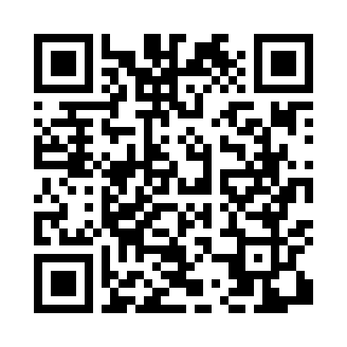
Номер товарно-транспортной накладной: |  |  | Торговый представитель: Kamol aka
Поставщик: Toshkent falcon fly 2 |  |  | Телефон торгового представителя: +998979626299
Дата отгрузки: 02.11.2025 |  |  | Контрагент: Dona zakass
Дата консигнации: |  |  | Адрес:
Доставщик: |  |  | Телефон:
Телефон доставщика:
Время заказа: 02.11.2025 10:00:56
№ | Штрих-код | Название товаров (работ,услуг) | Количество | Количество в кейсе | Цена | Сумма
 |  |  | 85 |  |  | 300.9
1 | 6900000140406 | Складная пластиковая корзина для белья DB-140 -40 | 4 | 4 шт. | 3.30 | 13.20
2 | 6900000140390 | Складная пластиковая корзина для белья DB-140 -39 | 4 | 4 шт. | 2.40 | 9.60
3 | 6906999201005 | Складная пластиковая корзина для белья DB-140 -66 | 4 | 4 шт. | 2.10 | 8.40
4 | 6900000140673 | Складная пластиковая корзина для белья в боль шой каропке 40 шт DB-140-67 | 4 | 4 шт. | 2.70 | 10.80
5 | 6926548140364 | Болажонлар ўйинчоқлари учун қопча 40x60 см DB -140-36 | 2 | 2 шт. | 3.60 | 7.20
6 | 6958701524452 | Пластмассовая мусорная корзина 283 DB-152-445 | 5 | 5 шт. | 1.80 | 9
7 | 6920240023857 | Коврики напольные для ванной комнаты 58*88 XP -23-85 | 4 | 4 шт. | 3 | 12
8 | 6920240023833 | Коврики напольные для ванной комнаты 50*80CM XP-23-83 | 15 | 15 шт. | 1.20 | 18
9 | 6900420141243 | Керамическая салатница YL-1582C-3P DB-141-24 | 2 | 2 шт. | 1.30 | 2.60
10 | 6900420141267 | Керамическая салатница YL-1745N-1B DB-141-26 | 2 | 2 шт. | 1.80 | 3.60
11 | 6900000831403 | Щетка для уборки дома 470-500 DB-83-140 | 5 | 5 шт. | 0.90 | 4.50
12 | 6970460126029 | Швабра с ведром из пластмассы YLJ01 XP-18-10 | 2 | 2 шт. | 15.80 | 31.60
13 | 6974479420055 | Швабра для мытья пола 176-80B DB-83-158 | 2 | 2 шт. | 5.80 | 11.60
14 | 6974479420048 | Швабра для мытья пола 176-60-F DB-83-160 | 2 | 2 шт. | 2.60 | 5.20
15 | 6925080201184 | Ручной совок с веником для уборки пола DB-83- 125 | 4 | 4 шт. | 2.30 | 9.20
16 | 6920697916030 | Щетка для унитаза 56-1603 DB-83-183 | 5 | 5 шт. | 1.80 | 9
17 | 2015816225163 | Пластмассовый столовый поднос 35*23.2 XP-11-1 6 | 4 | 4 шт. | 2 | 8
18 | 6805019698767 | Коврик напольный, 45×75 см, DB-98-76 | 2 | 2 шт. | 4.50 | 9
19 | 6805019698699 | Коврики напольные для ванной комнаты 45*75 DB -98-69 | 2 | 2 шт. | 4.50 | 9
20 | 6920240014077 | Складная пластиковая корзина для белья DB-140 -7 | 2 | 2 шт. | 2.50 | 5
21 | 2017162190654 | Коврики напольные для ванной комнаты 1*15M XP -23-13 | 1 | 1 коробка | 35.80 | 35.80
22 | 2018200423401 | Коврики напольные для ванной комнаты 1*15M XP -23-15 | 1 | 1 коробка | 34.90 | 34.90
23 | 2010983010314 | Миска 5PCS (18 x 20 x 22 x 24 x 26 sm) DB-6-1 14 | 2 | 2 шт. | 10.60 | 21.20
24 | 6943340001402 | Миска (10 x 12 x 14 x 16 x 18 sm) DB-6-113 | 5 | 5 шт. | 2.50 | 12.50
Итого: 300.9$|->UZS: 3,761,250.00

